ご入稿コンテンツ (ブロンズスポンサー)
コンテンツの準備
コンテンツは、PDFファイル（20MB以内/点）もしくは外部リンク（貴社サイトやYouTubeなど）への URLを掲載可能です。各コンテンツのタイトル、概要文（任意）、ファイル名/リンク先URLをご記入ください。 ※動画資料はリンク先URLの形でのみ設置が可能です

仕様・形式など
■設置可能な資料数： ブロンズスポンサー: 3点まで ■コンテンツの形式 PDFファイル （20MB未満／点） 外部リンクURL（貴社サイトやYouTubeなど） (動画コンテンツは外部リンクURLとしてのみ設置可能です) ※ブロンズスポンサーではブース設営は含まれていないため、コンテンツはスポンサー一覧にまとめて掲載されます。

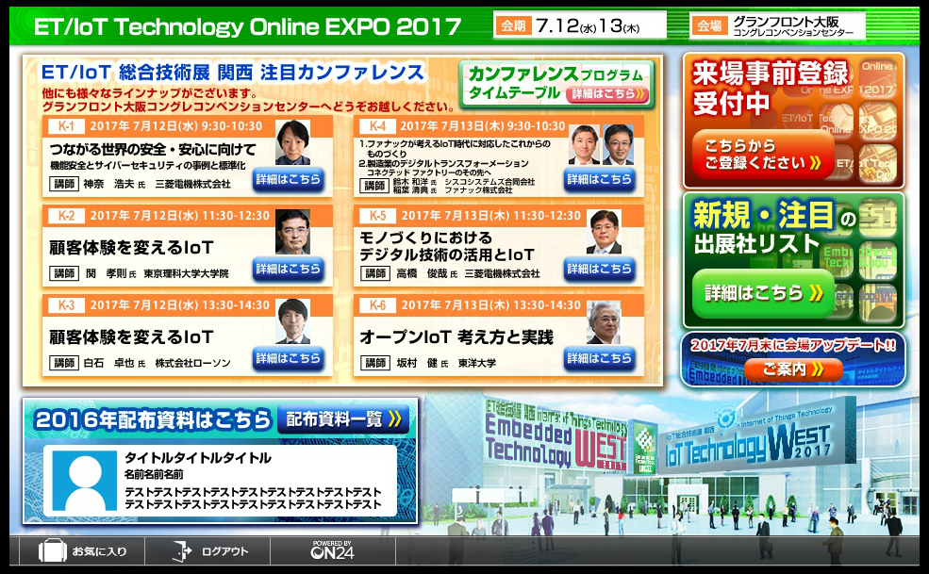
記入例 |  |  |  | ■資料掲載イメージ
 |  | 内容 | 文字数
1 | タイトル(全角30字以内) | "あのミニ四駆"はこうして生まれた！ | 17
 | 概要（全角200文字以内） | タミヤの「ミニ四駆」とパーソナルファブリケーション技術を融合させたカスタマイズレース「Fabミニ四駆カップ 2015 Spring」の会場で、ひときわ異彩を放っていた「THE HAND」。走りながら指をカタカタと動かすマシンを作ったのは、多摩地域を拠点に活動するモノづくり軍団（ウォリアーズ）、ネクスメディアとギフトテンインダストリの混成チームだった。 | 164.5

①
②

・「資料」ボタンを来場者がクリックすると、ボタンに設置した①コンテンツのタイトル一覧が表示されます。
・コンテンツタイトルにオンマウス、もしくはクリックすると②概要文が表示されます。
 | ファイル名/リンク先URL | miniyonku.pdf

資料情報記載欄
 |  | 内容 | 文字数
1 | タイトル(全角30字以内) |  | 0
【タイトル・概要の表記に関して】
コンテンツ視聴数にはコンテンツのタイトルと概要文の内容が大きく関わります。
製品やサービスの紹介だけでなく、「どのような内容のコンテンツなのか」、「このコンテンツがどのような悩みを解決するのか」など、コンテンツとしての価値を提示すると、来場者への訴求力が高まります。
① コンテンツタイトル名は掲載するコンテンツのタイトルと同一である必要はありません。
② 「それを使って何ができるのか？」「メリットはなにか？」「△△を実現する○○」などと、簡潔、
かつ明確に表現するといいでしょう。
③ 「トップ10」、「5つの方法」、「6つの戦略」などと、具体的数値を入れると、より強い訴求ができます。
 | 概要（全角200文字以内） |  | 0

 | ファイル名/リンク先URL
2 | タイトル(全角30字以内) |  | 0
 | 概要（全角200文字以内） |  | 0

 | ファイル名/リンク先URL
3 | タイトル(全角30字以内) |  | 0
 | 概要（全角200文字以内） |  | 0

 | ファイル名/リンク先URL

